PRODUCT NAME (E)
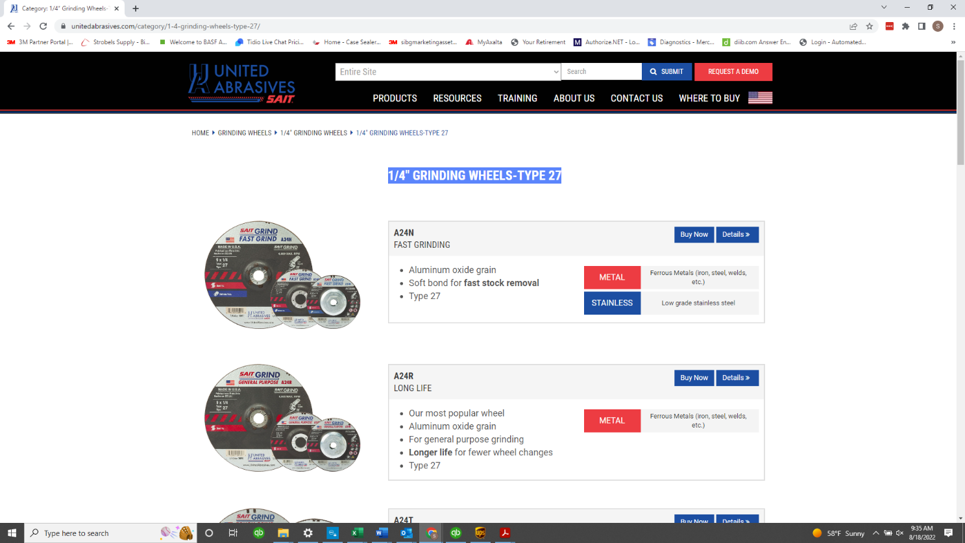

1/4" Grinding Wheels - Type 27,

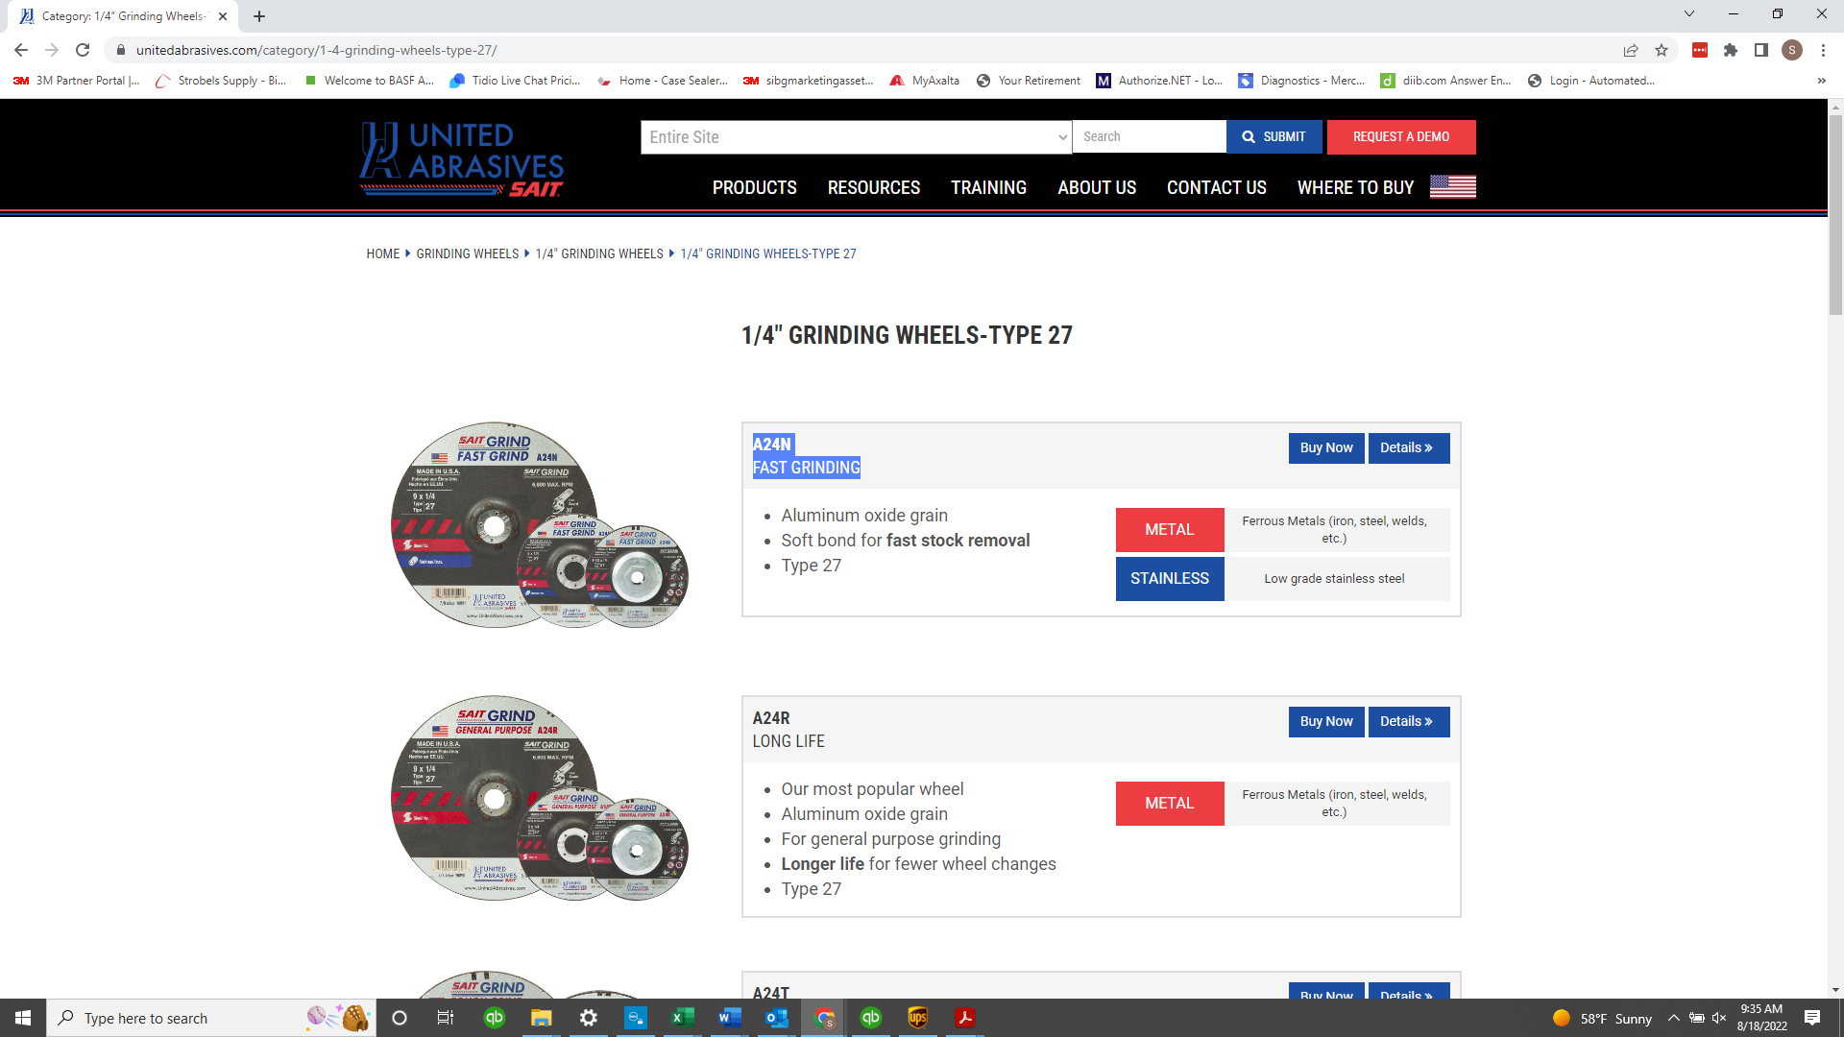

A24N, Fast Grinding

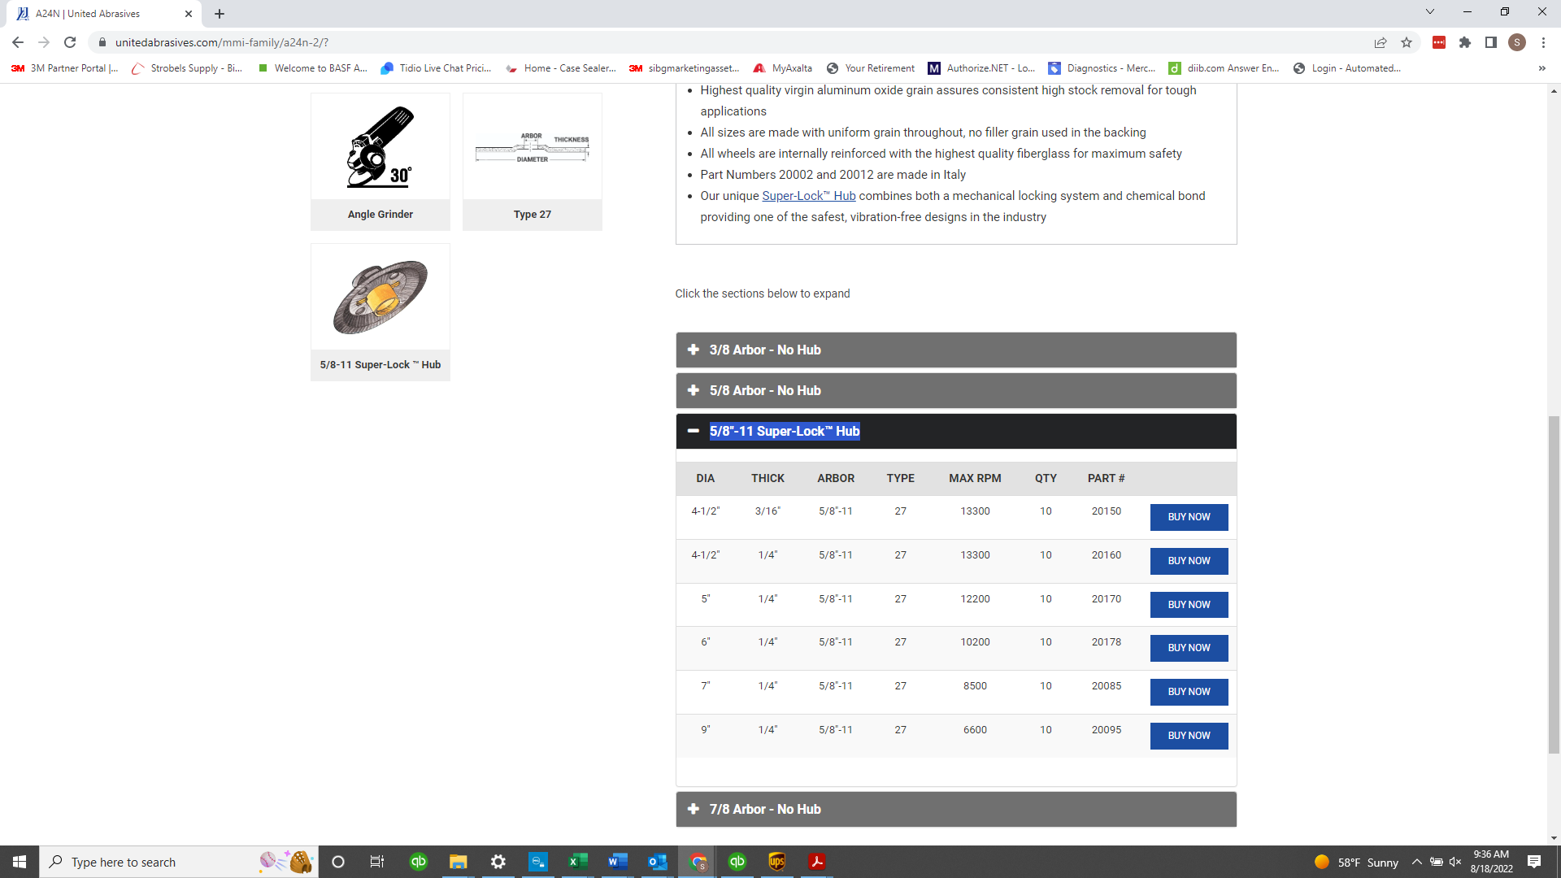

5/8"-11 Super-Lock™ Hub

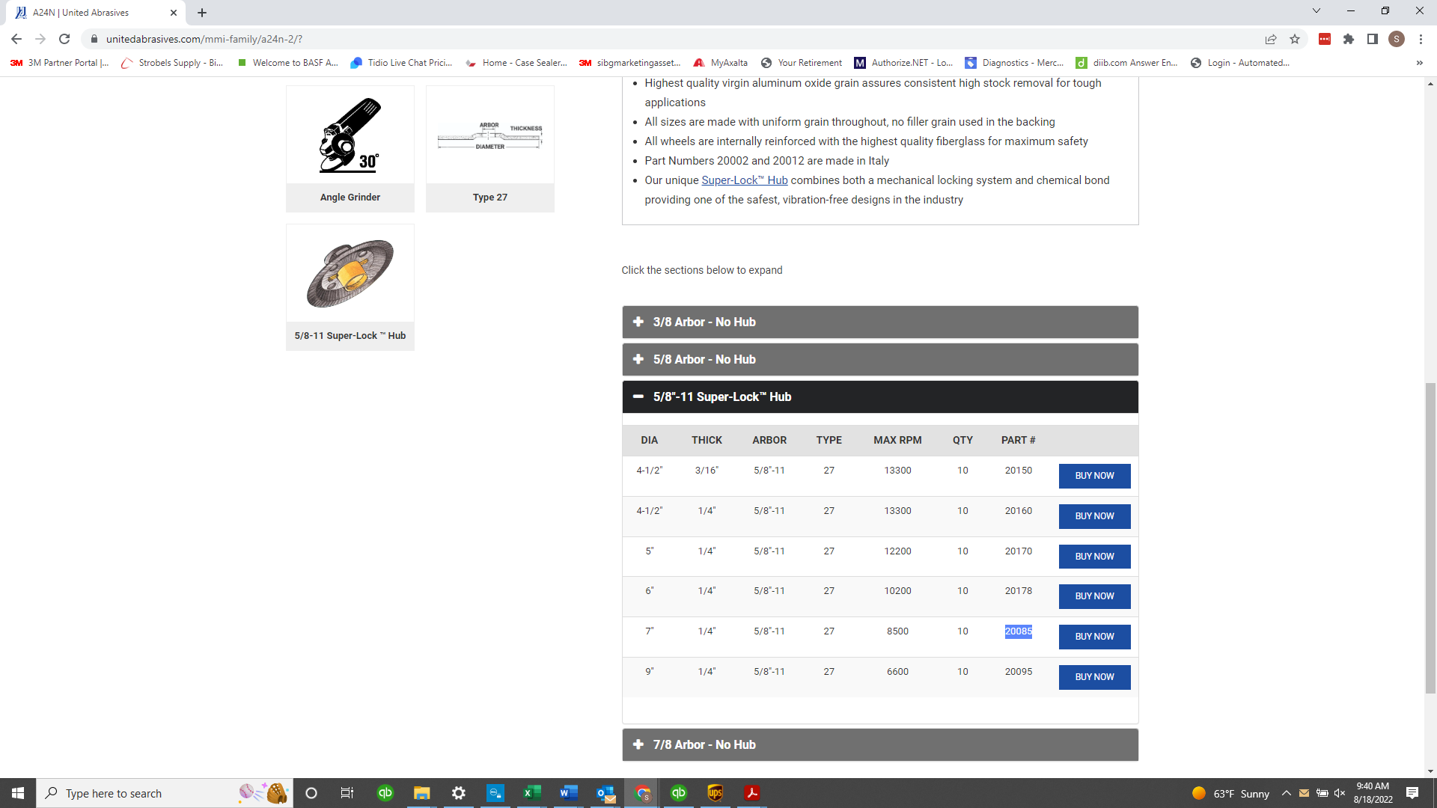

 | 20085

PRODUCT DESCRIPTION (F)
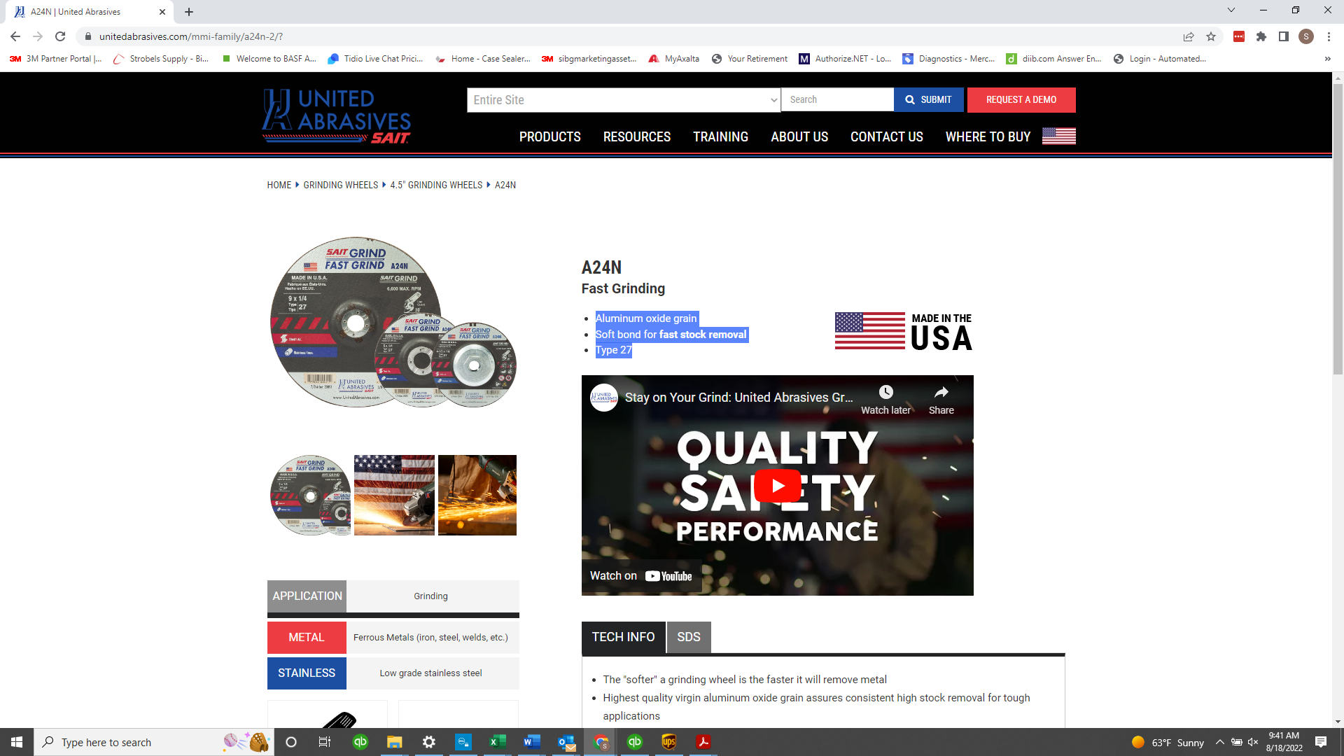

Aluminum oxide grain
Soft bond for fast stock removal
Type 27

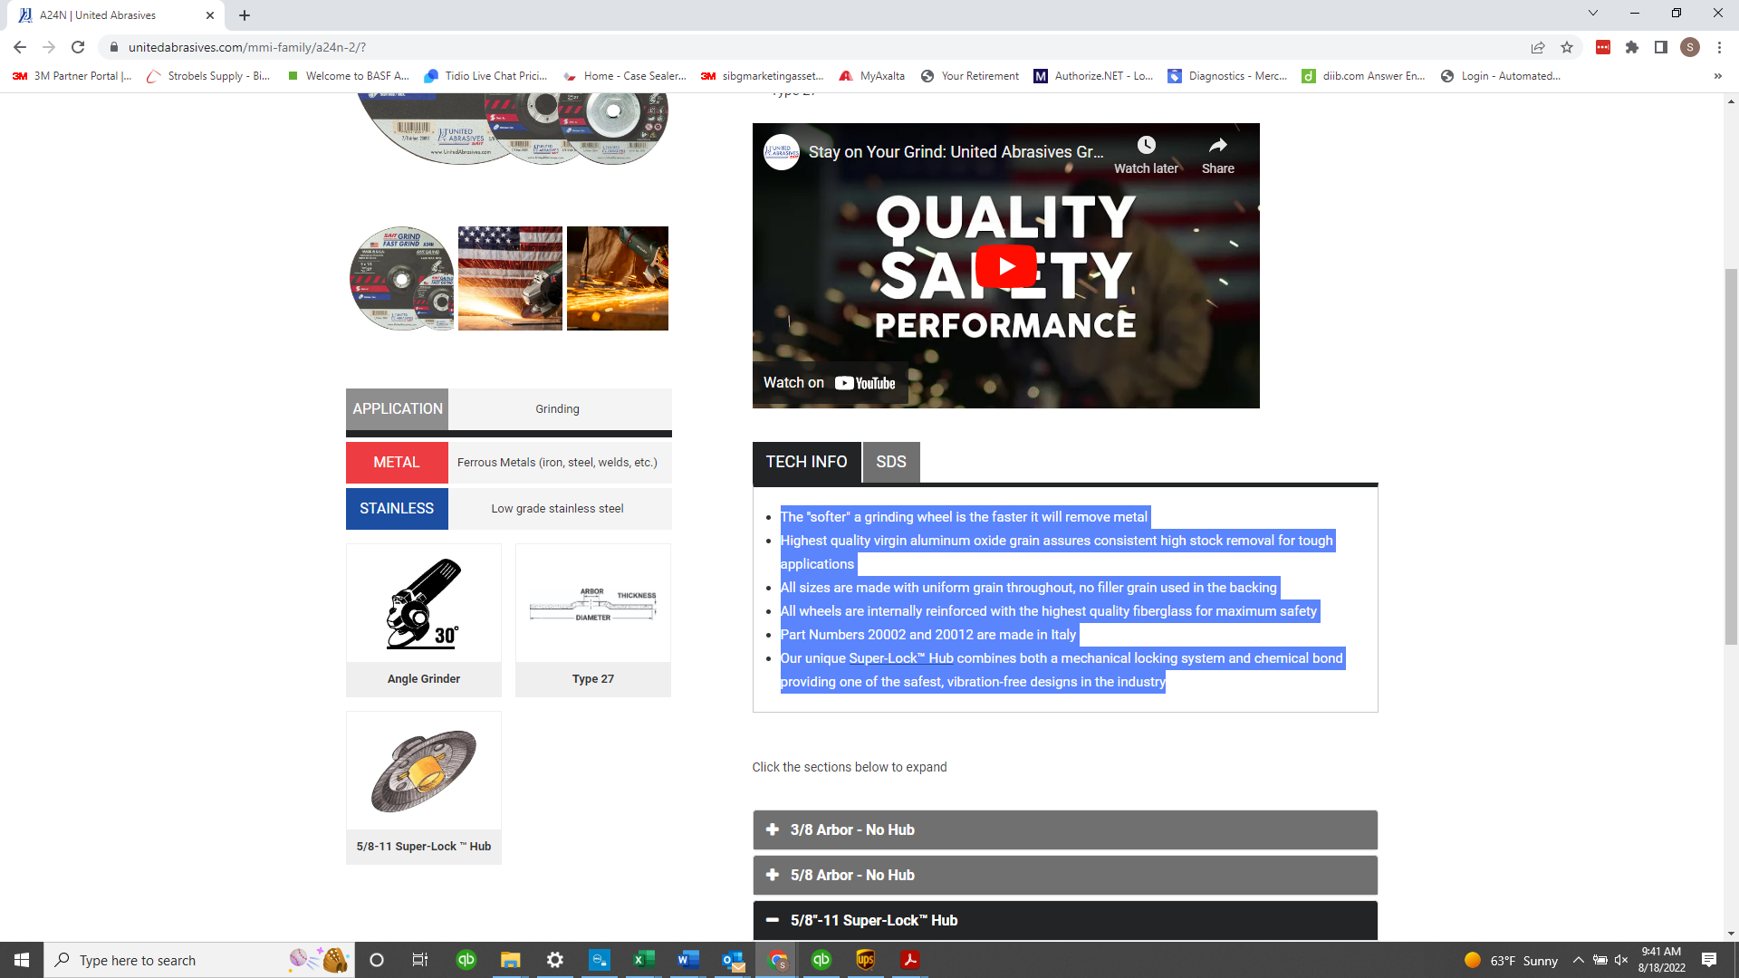

The "softer" a grinding wheel is the faster it will remove metal
Highest quality virgin aluminum oxide grain assures consistent high stock removal for tough applications
All sizes are made with uniform grain throughout, no filler grain used in the backing
All wheels are internally reinforced with the highest quality fiberglass for maximum safety
Part Numbers 20002 and 20012 are made in Italy
Our unique Super-Lock™ Hub combines both a mechanical locking system and chemical bond providing one of the safest, vibration-free designs in the industry

